Лист2
ООО «УДС-Строй» изготавливает ПОСТЫ ОХРАНЫ в трёх базовых комплектациях для любого бюджета. Самое выгодное предложение на посты охраны для вас в Уральском регионе.
Розничная цена на посты охраны, в рублях, с НДС
Краткое описание | Планировка | 1500×1500 мм | 2000×2000 мм | 2500×2350 мм
ПОСТ ОХРАНЫ на деревянном каркасе
Планировка А/50 (утепление 50 мм) — без перегородок. Другие планировки смотри в доп. комплектации ниже.
Каркас — деревянный | 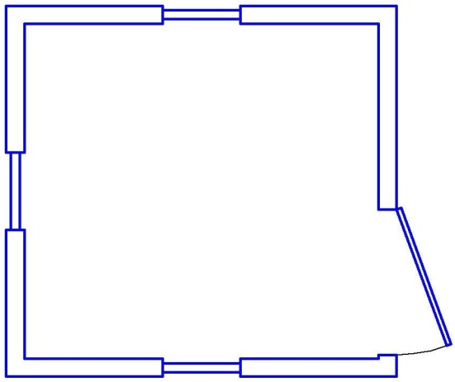 | 30,000 | 34,000 | 39,000
Обрешетка — брус 40×100 мм, 50×50 мм
Снаружи — крыша С-21 оц., стены — вагонка сосна
Внутри — стены ДВП, пол фанера
Утепление — мин. вата 50 мм, Изоспан «В»
Окна ПВХ 500×700 мм поворот 1 шт., глухое 2 шт.
Входная дверь — щитовая ДВП снаружи обшитая оцинковкой
Электрика — кабель 2×2,5 мм, светильник, розетка, автомат
Заменить утепление 50 мм на утепление 100 мм, А/100 |  | +2 000 | +2 500 | +3 000
ПОСТ ОХРАНЫ Эконом
Планировка А/50 (утепление 50 мм) — без перегородок. Другие планировки смотри в доп. комплектации ниже.
Каркас — металлический уголок 50 мм | 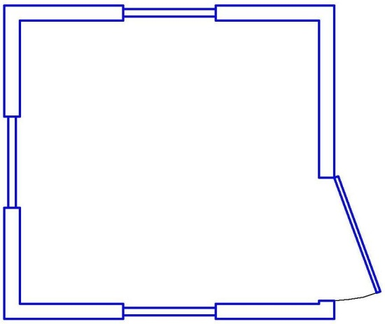 | 34,000 | 39,000 | 43,500
Обрешетка — брус 40×100 мм, 50×50 мм
Снаружи — крыша С-21 оц., стены — С-8 оц.
Внутри — стены ДВП, пол фанера
Утепление — мин. вата 50 мм, Изоспан «В»
Окна ПВХ 700×700 мм поворот 1 шт., глухое 2 шт.
Входная дверь — щитовая ДВП снаружи обшитая оцинковкой
Электрика — кабель 2×2,5 мм, светильник, розетка, автомат
Заменить утепление 50 мм на утепление 100 мм, А/100 |  | +2 000 | +2 500 | +3 000
ПОСТ ОХРАНЫ Стандарт
Планировка А/50 (утепление 50 мм) — без перегородок. Другие планировки смотри в доп. комплектации ниже.
Каркас — металлический уголок 75 мм | 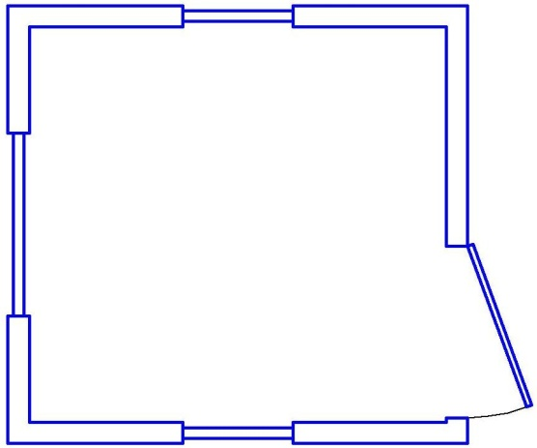 | 43,000 | 49,000 | 53,000
Обрешетка — брус 40×100 мм, 50×50 мм
Снаружи — крыша С-21 оц., стены — С-8 оц.
Внутри — стены ДВП, на полу фанера, линолеум
Утепление — Изоспан «А», мин. вата 50 мм, Изоспан «В»
Окна ПВХ 1000×1000 мм с форточкой 1 шт., 600×1000 глухое 2 шт.
Входная дверь — стальная утеплённая
Электрика — кабель 2×2,5 мм, светильник, розетка, автомат
Заменить утепление 50 мм на утепление 100 мм, А/100 |  | +2 000 | +2 500 | +3 000
Дополнительные опции, руб. с НДС
Наименование опции |  | 1500×1500 мм | 2000×2000 мм | 2500×2350 мм
Планировка В. С тамбуром или одной перегородкой с дверью. Внутреняя отделка ДВП/СМЛ/Вагонка (или МДФ панели) | 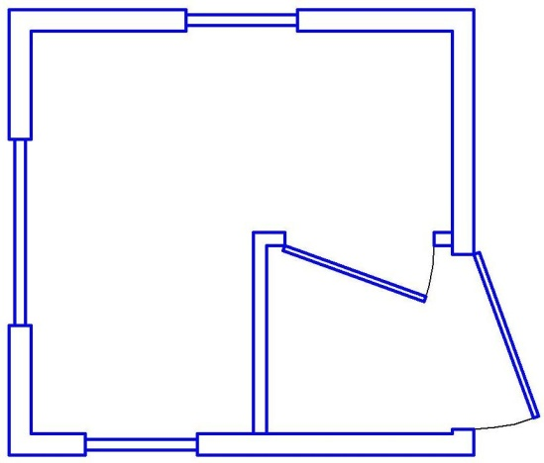 | +3 500

Наружная отделка проф. листом С-8 цветным вместо базовой отделки |  | 1,500 | 1,800 | 2,000
Кровля цветной проф. лист С-21 вместо базовой кровли |  | 1,200 | 1,500 | 1,800
Парапет на крышу |  | 10,000 | 11,000 | 12,000
Подиум высотой 1 500 мм |  | 25,000 | 26,000 | 27,000
Зашить дно металлическим оцинкованным листом |  | 1,000 | 1,200 | 1,500
Внутренняя отделка СМЛ вместо ДВП |  | 1,500 | 1,500 | 2,000
Внутренняя отделка вагонка сосна (или МДФ панели) вместо ДВП |  | 3,000 | 3,500 | 4,000
Линолеум с плинтусами |  | 1,500 | 2,000 | 2,500
Заменить мин. вату "Knauf" на мин. плиту П-30 тощиной 50мм/100 мм |  | 500/1 000 | 500/1 000 | 500/1 000
Дополнительно окно ПВХ 500×700 мм |  | 3,000
Дополнительно окно ПВХ 700×700 мм |  | 3,500
Увеличение окна |  | от 1 000
Металлическая утепленная дверь вместо щитовой ДГ 21-8 |  | 4,000
Сейф дверь Россия вместо щитовой ДГ 21-9 |  | 6,000
Решетка или ставня металлическая на окно |  | от 2 500
Дополнительная электрика в комнату |  | 2,000
Электрика под ключ |  | 2,000
Эл. конвектор 1,5 кВт /с установкой на стену |  | 2 500/3 000
Печь дровяная с конфоркой с комплектом дымохода с установкой |  | 20,000
Пост охраны по желанию заказчика может быть укомплектован мебелью и другим дополнительным оборудованием.

